【事務局用】取組内容確認シートの結合手順
【事務局用】別紙1-1取組内容確認シート結合方法（各自治体の取組内容確認シートを結合してローデータを作成する）

（１）デスクトップに任意のフォルダーを作成し、各自治体が作成した別紙１様式を格納する。
（２）エクセルファイルを新規で開く。
（３）リボン部分【データ（データの取得と変換）】→【データの取得】→【ファイルから】→【フォルダーから】を選択する。
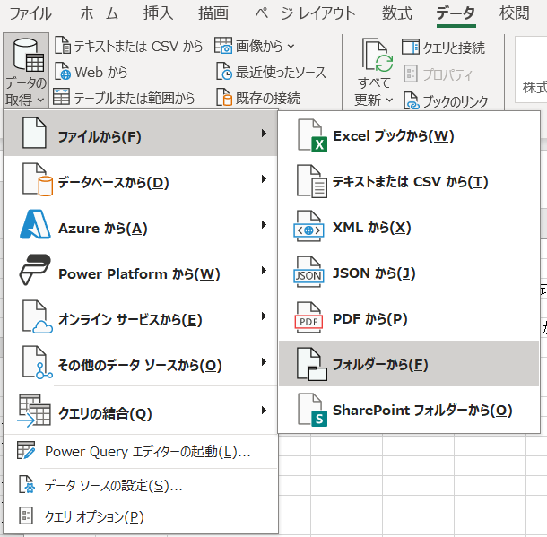

（４）フォルダ内に格納した各自治体ファイルが表示されるので、【結合】→【データの結合と変換】を選択する。
（５）【ファイルの結合】画面にて、「集計用シート」を選択→【ＯＫ】を選択する。
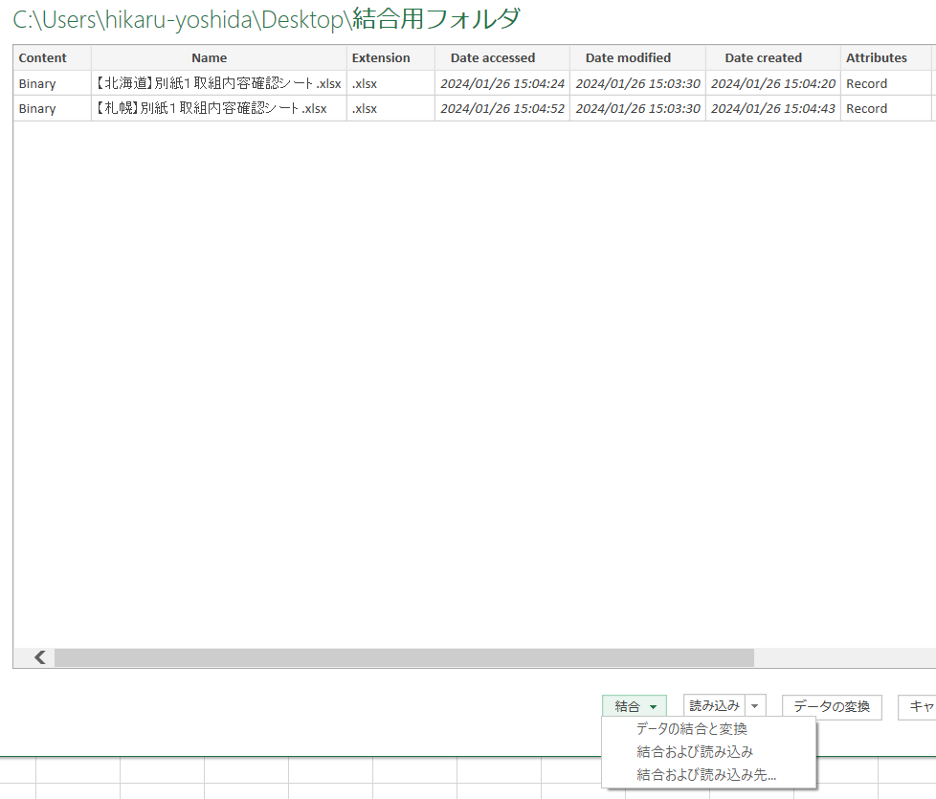
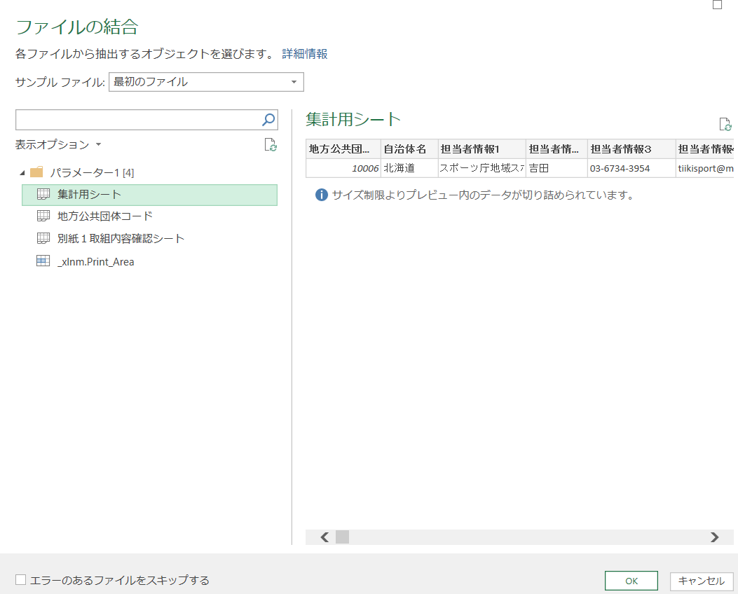

（６）左上の【閉じて読み込む】を選択する。


（７）結合データされたシートがでるので、名前をつけて保存する。

※※※【別紙1-2作成用】データ貼り付けシートを用いて、別紙1-2を作成する場合※※※
① 上記の（１）～（７）の手順で、市区町村が作成した「別紙1-1取組内容確認シート」の情報を結合したローデータを作成する。
② ①で作成したデータのB～AD列までの値を、「【別紙１-2作成用】データ貼り付けシート」のA1セルに値貼り付け。

